시트1
 |  |  |  |  |  |  | WEEK1 |  |  | WEEK2 |  |  |  |  |  |  | WEEK3 |  |  |  |  |  |  | WEEK4 |  |  |  |  |  |  | WEEK5 |  |  |  |  |  |  | WEEK6 |  |  |  |  |  |  | WEEK7 |  |  |  |  |  |  | WEEK8 |  |  |  |  |  |  | WEEK9 |  |  |  |  |  |  | WEEK10 |  |  |  |  |  |  | WEEK11 |  |  |  |  |  |  | WEEK12
 |  |  |  |  |  |  | 10 | 11 | 12 | 13 | 14 | 15 | 16 | 17 | 18 | 19 | 20 | 21 | 22 | 23 | 24 | 25 | 26 | 27 | 28 | 29 | 30 | 1 | 2 | 3 | 4 | 5 | 6 | 7 | 8 | 9 | 10 | 11 | 12 | 13 | 14 | 15 | 16 | 17 | 18 | 19 | 20 | 21 | 22 | 23 | 24 | 25 | 26 | 27 | 28 | 29 | 30 | 31 | 1 | 2 | 3 | 4 | 5 | 6 | 7 | 8 | 9 | 10 | 11 | 12 | 13 | 14 | 15 | 16 | 17 | 18 | 19 | 20 | 21 | 22 | 23 | 24 | 25 | 26
TASK | LEAD | START | END | 예상시간 | 진행률 | 걸린시간 | F | S | S | M | T | W | T | F | S | S | M | T | W | T | F | S | S | M | T | W | T | F | S | S | M | T | W | T | F | S | S | M | T | W | T | F | S | S | M | T | W | T | F | S | S | M | T | W | T | F | S | S | M | T | W | T | F | S | S | M | T | W | T | F | S | S | M | T | W | T | F | S | S | M | T | W | T | F
 |  | 2020-04-10 | 2020-04-15 | 5 | 50.00% | 4 | 1 | 1 | 0 | 0
 |  |  |  |  |  |  |  | 1 | 1 | 1 | 0 | 0 | 0 | 0
 |  |  |  |  |  |  |  |  | 1 | 1 | 1 | 1 | 0 | 0 | 0 | 0
 |  |  |  |  |  |  |  |  |  | 1 | 1 | 1 | 0 | 0 | 0 | 0 | 0 | 0
 |  |  |  |  |  |  |  |  |  |  |  |  |  |  |  | 0 | 0 | 0 | 0 | 1 | 1 | 1 | 1
 |  |  | Iteration Planning은 매 |  |  |  | 아이디어 선정 |  |  | User story and Use case 작성 |  |  |  |  |  |  |  |  |  |  |  |  |  | TDD (Test First (Driven) Develop, 테스트 및 개발 |  |  |  |  |  |  |  |  |  |  |  |  |  |  |  |  |  |  |  |  |  |  |  |  |  |  |  | 승인 테스트 (고객이 만족 하는지) |  |  |  |  |  |  | 고객이 만족하지 않은 부분과 추가된 요구사항 테스트 및 개발 |  |  |  |  |  |  |  |  |  |  |  |  |  | Release
 |  |  | 주기가 시작 할때 마다
 |  |  |  |  |  | 진행도 | 83.33% |  |  | 33.33% |  |  |  |  |  |  | 44.44% |  |  |  |  |  |  | 0.00% |  |  |  |  |  |  | 0.00% |  |  |  |  |  |  | 0.00% |  |  |  |  |  |  | 0.00% |  |  |  |  |  |  | 0.00% |  |  |  |  |  |  | 0.00% |  |  |  |  |  |  | 0.00% |  |  |  |  |  |  | 0.00% |  |  |  |  |  |  | 0.00%

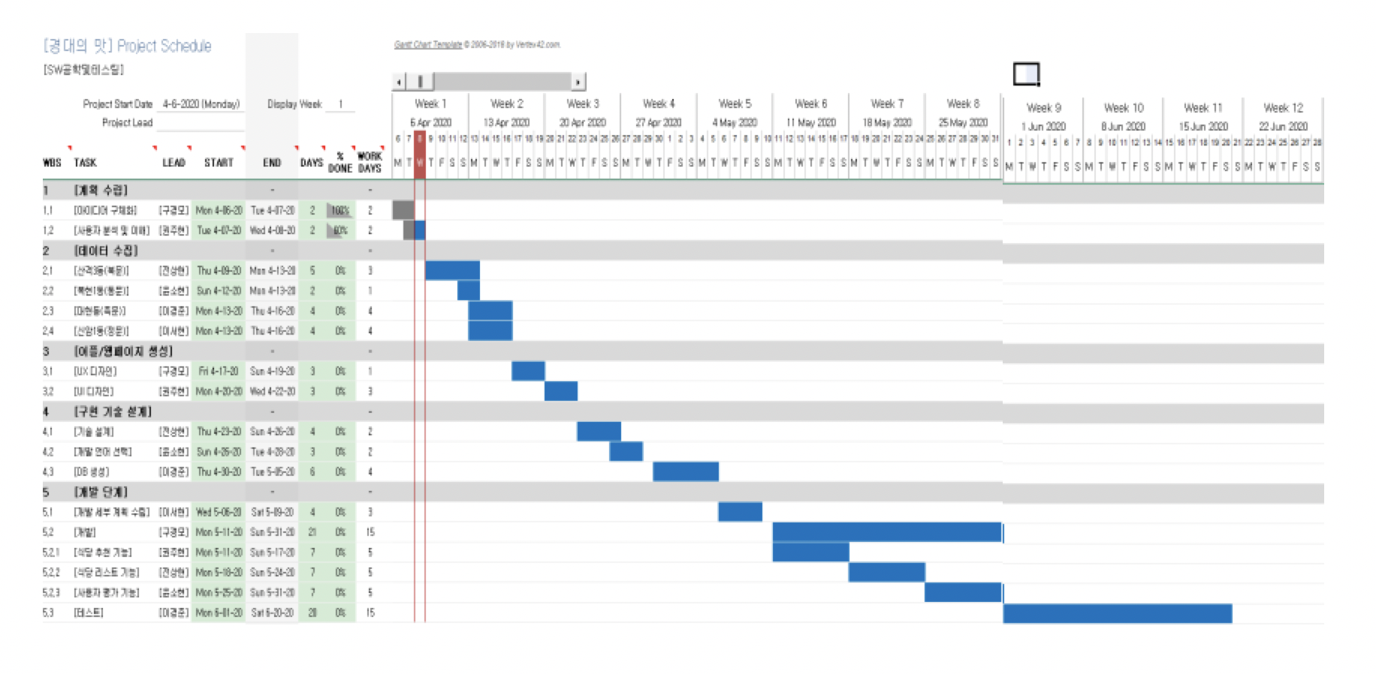
Week별 진행도
WEEK1 | 0.00%
 | 83.33%
WEEK2
 | 33.33%
WEEK3
 | 44.44%
WEEK4
 | 0.00%
WEEK5
 | 0.00%
WEEK6
 | 0.00%
WEEK7
 | 0.00%
WEEK8
 | 0.00%
...

